C80F TE
ISOTRA a.s. |  |  |  |  |  |  | ISOTRA a.s. |  |  |  |  | ISOTRA a.s.
Bílovecká 2411/1, 746 01 Opava |  | TEL.: +420 553 685 101 | FAX: +420 553 685 110 |  | www.isotra.cz |  | Bílovecká 2411/1, 746 01 Opava | TEL.: +420 553 685 101 | FAX: +420 553 685 110 | www.isotra.cz |  | Bílovecká 2411/1, 746 01 Opava | TEL.: +420 553 685 101 | FAX: +420 553 685 110 | www.isotra.cz
Bestellungsformular Aussenjalousien |  |  |  |  |  | 1/3 | Bestellungsformular Aussenjalousien |  |  |  | 2/3 | Bestellungsformular Aussenjalousien |  |  |  | 3/3
Schrägjalousie C80F TE |  |  |  |  |  |  | Schrägjalousie C80F TE |  |  |  |  | Schrägjalousie C80F TE
Bestellung |  |  |  | Auftraggeber
Bestellung Nr.: |  |  |  | Id.-Nr.:
 |  |  |  | St.-Id.-Nr.:
Bestellt am: |  |  |  | Rechnungs-anschrift:

Telefon:
 |  |  |  | Lieferungs-anschrift:
Liefertermin:

Position | 1
Anzahl | 2
Produkt-Abkürzung 2 | 3
Breite (mm) | 4
Höhe (mm) | 5
Produkttyp | 6
Lamelle-Typ | 7
Schrägjalousie-Form | 8
Lamelle-Farbe | 9
Leiterkordel-Typ | 10
DUO Höhe (mm) | 11
Gekoppelte Anlagen | 12
Betätigungs-Position | 13
Betätigungs-Art | 14
Betätingungs-Länge (mm) | 15
Kardan-Länge (mm) | 16
Durchführungsdorn-Länge (mm) | 17
Getriebe-Art | 18
Getriebe-Position (mm) | 19
Kurbel-Farbe | 20
Oberschiene (Box)-Material | 21
Oberschiene-Anpassung links (mm) | 22
Oberschiene-Anpassung rechts (mm) | 23
Oberschiene (Box)-Farbe | 24
Unterschiene-Farbe | 25
Art der Führung | 26
Führung-links | 27
Führung-links-Farbe | 28
Führungshalter-links | 29
Führungshalter-links-Farbe | 30
Führung-rechts | 31
Führung-rechts-Farbe | 32
Führungshalter-rechts | 33
Führungshalter-rechts-Farbe | 34
Jalousie-Halter | 35
Maß der Blende "A" (mm) | 36
Zusätzliche Seilführung-Anzahl | 37
Zusätzliche Seilführung-Halter | 38
Zusätzliche Seilführung-Halterfarbe | 39
Verpackung | 40
Zusätz. Seilführung L1 - Achse (mm) | 41
Zusätz. Seilführung L2 - Achse (mm) | 42
Zusätz. Seilführung L3 - Achse (mm) | 43
Maß "B" (mm) | 44
Maß "B1" (mm) | 45
Maß "B2" (mm) | 46
Maß "C" (mm) | 47
Maß "D" (mm) | 48
Bemerkung | 49

Es gelten ausdrücklich die AGB und Reklamationsordnung der ISOTRA a. s., die unter diesem link zugänglich sind: |  |  |  |  | http://www.isotra-jalousien.de/reklamationsordnung |  | Es gelten ausdrücklich die AGB und Reklamationsordnung der ISOTRA a. s., die unter diesem link zugänglich sind: |  |  | http://www.isotra-jalousien.de/reklamationsordnung |  | Es gelten ausdrücklich die AGB und Reklamationsordnung der ISOTRA a. s., die unter diesem link zugänglich sind: |  |  | http://www.isotra-jalousien.de/reklamationsordnung
Gültigkeit: ab 12.03.2024. |  |  |  |  | http://www.isotra-jalousien.de/allgemeine-geschaftsbedingungen |  | Gültigkeit: ab 12.03.2024. |  |  | http://www.isotra-jalousien.de/allgemeine-geschaftsbedingungen |  | Gültigkeit: ab 12.03.2024. |  |  | http://www.isotra-jalousien.de/allgemeine-geschaftsbedingungen
ISOTRA a.s.
Bílovecká 2411/1, 746 01 Opava |  | TEL.: +420 553 685 101 | FAX: +420 553 685 110 |  | www.isotra.cz
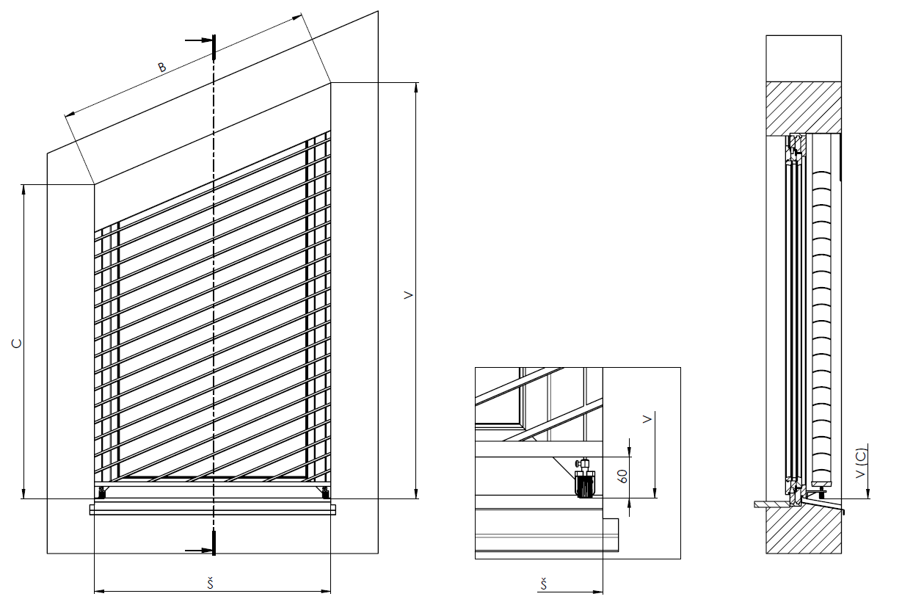
Bestellungsformular Aussenjalousien - Anweisungen

Maß der Blende "A" (mm) | 36 | Schreiben Sie die Höhe der Blende - Maß A. Nötig für die Feststellung der Halterverlängerung.

Maß "B" (mm) | 44 | Schreiben Sie die Länge der Hypotenuse, sehen Sie das Bild.

Maß "C" (mm) | 47 | Schreiben die Höhe der kürzeren Seite, sehen Sie das Bild.

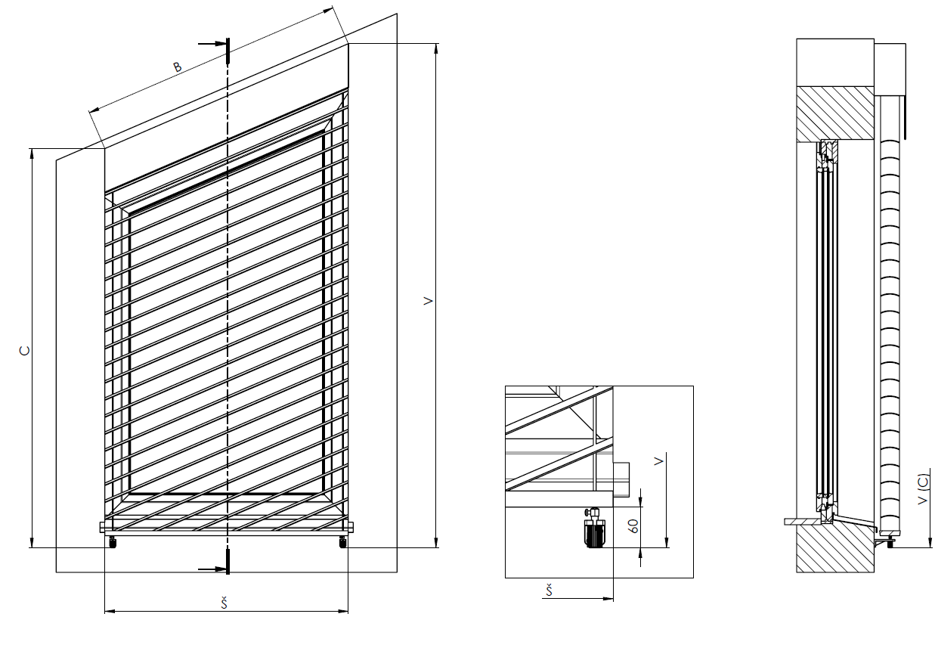

Es gelten ausdrücklich die AGB und Reklamationsordnung der ISOTRA a. s., die unter diesem link zugänglich sind: |  |  |  |  | http://www.isotra-jalousien.de/reklamationsordnung
Gültigkeit: ab 12.03.2024. |  |  |  |  | http://www.isotra-jalousien.de/allgemeine-geschaftsbedingungen | 4. list

